CROQUIS EST1



 |  |  |  | PUNTA CUERNA RESIDENCIAL

 |  |  |  |  |  |  |  |  |  |  |  | ESTIMACION No.: |  | 1
PROGRAMA: | URBANIZACION |  |  |  |  | FECHA: | 01-Aug-2026
TRABAJO: | URBANIZACION DISEÑO DE PRIVADA EN CASAS MODELO |  |  |  |  | PERÍODO: | 27-Jul-2026 | AL | 01-Aug-2026 |  | CROQUIS
CONTRATISTA: | GRUPO ROFORB S DE RL DE CV

CLAVE | PARTIDA | CLAVE | SUBPARTIDA |  |  |  |  |  | ACTIVIDADES
5 | CASAS MUESTRA | 10 | ESTACIONAMIENTO
CLAVE | DESCRIPCION | TRAMO | UNIDAD | LARGO | ANCHO | ALTO |  | PZAS | SUBTOTAL | TOTAL
4020938 | SUM Y COL ADOCRETO RECTANGULAR 20 X 10 CM
 | CASAS MUESTRA | AREA 1 | M2 | 4.40 | 0.50 |  |  | 2.00 | 4.40
 | CASAS MUESTRA | AREA 2 | M2 | 4.40 | 0.60 |  |  | 6.00 | 15.84
 | CASAS MUESTRA | AREA 3 | M2 | 4.40 | 0.90 |  |  | 2.00 | 7.92
 | CASAS MUESTRA | AREA 4 | M2 | 4.40 | 0.80 |  |  | 2.00 | 7.04

 | TOTAL |  | M2 |  |  |  |  |  |  | 35.20

COL. ADOPASTO
COL. ADOPASTO

4.40
AREA 1
AREA 1
AREA 2
AREA 3
AREA 3
AREA 2
AREA 2
AREA 4
AREA 2
AREA 2
AREA 4
AREA 2

1.52
1.52
0.60
0.60
1.52
0.80
0.50
1.52
0.60
0.90
0.50
1.52
0.90
1.52
0.60
1.52
0.60
0.80
1.52
0.60

CONTRATISTA |  |  |  | JEFE DE URBANIZACIÓN |  |  |  |  |  |  |  |  | GERENTE TECNICO
GRUPO ROFORB S DE RL DE CV |  |  |  | ARQ. VERÓNICA ITZEL GARCIA SILVA |  |  |  |  |  |  |  |  | ING. ANDRES GONZALEZ RODRIGUEZ

CLAVE | PARTIDA | CLAVE | SUBPARTIDA |  |  |  |  |  | ACTIVIDADES
5 | CASAS MUESTRA | 10 | ESTACIONAMIENTO
CLAVE | DESCRIPCION | TRAMO | UNIDAD | LARGO | ANCHO | ALTO |  | PZAS | SUBTOTAL | TOTAL
4020859 | SUMINISTRO DE MATERIAL CEMENTANTE
 | CASAS MUESTRA | FIGURA 1 | M2 | 4.40 | 1.52 |  |  | 8.00 | 53.50
 | TOTAL |  | ML |  |  |  |  |  |  | 53.50

COL. ADOPASTO
COL. ADOPASTO

FIGURA 1
FIGURA 1
FIGURA 1
FIGURA 1
FIGURA 1
FIGURA 1
FIGURA 1
FIGURA 1

4.40

CONTRATISTA |  |  |  | JEFE DE URBANIZACIÓN |  |  |  |  |  |  |  |  | GERENTE TECNICO
GRUPO ROFORB S DE RL DE CV |  |  |  | ARQ. VERÓNICA ITZEL GARCIA SILVA |  |  |  |  |  |  |  |  | ING. ANDRES GONZALEZ RODRIGUEZ
CLAVE | PARTIDA | CLAVE | SUBPARTIDA |  |  |  |  |  | ACTIVIDADES
5 | CASAS MUESTRA | 8 | DISEÑO DE PRIVADA
CLAVE | DESCRIPCION | TRAMO | UNIDAD | LARGO | ANCHO | ALTO |  | PZAS | SUBTOTAL | TOTAL
4020260 | HUELLA CONCRETO 60X50 CM
 | CONSTRUC HUELLAS DE 90X60 CM |  | PZA |  |  |  |  | 6.00 |  | 6.00

 |  |  |  |  |  |  | NOTA: SE REALIZARON HUELLAS DE CONCRETO DE 90X60 CM

CONTRATISTA |  |  |  | JEFE DE URBANIZACIÓN |  |  |  |  |  |  |  |  | GERENTE TECNICO
GRUPO ROFORB S DE RL DE CV |  |  |  | ARQ. VERÓNICA ITZEL GARCIA SILVA |  |  |  |  |  |  |  |  | ING. ANDRES GONZALEZ RODRIGUEZ
CLAVE | PARTIDA | CLAVE | SUBPARTIDA |  |  |  |  |  | ACTIVIDADES
5 | CASAS MUESTRA | 9 | GUARNICIONES Y BANQUETAS
CLAVE | DESCRIPCION | TRAMO | UNIDAD | LARGO | ANCHO | ALTO |  | PZAS | SUBTOTAL | TOTAL
4020834 | BANQUETA DE 10CM ESPESOR DE CONCRETO HCO F
 | LADO NORTE |  | M2 | 30.00 | 1.30 |  |  | 1.00 |  | 39.00

1.30 M

30.00 M

CONTRATISTA |  |  |  | JEFE DE URBANIZACIÓN |  |  |  |  |  |  |  |  | GERENTE TECNICO
GRUPO ROFORB S DE RL DE CV |  |  |  | ARQ. VERÓNICA ITZEL GARCIA SILVA |  |  |  |  |  |  |  |  | ING. ANDRES GONZALEZ RODRIGUEZ
CLAVE | PARTIDA | CLAVE | SUBPARTIDA |  |  |  |  |  | ACTIVIDADES
5 | CASAS MUESTRA | 9 | GUARNICIONES Y BANQUETAS
CLAVE | DESCRIPCION | TRAMO | UNIDAD | LARGO | ANCHO | ALTO |  | PZAS | SUBTOTAL | TOTAL
0 | CONST GUARNICION TIPO CONCRETO HCO, F'C=150
 | CASAS MUESTRA | EN JARDINERA | ML | 4.40 |  |  |  | 8.00 |  | 35.20

4.40

 | GUARNICION EN JARDINERAS |  |  |  |  | GUARNICION EN JARDINERAS |  |  |  |  | GUARNICION EN JARDINERAS

CONTRATISTA |  |  |  | JEFE DE URBANIZACIÓN |  |  |  |  |  |  |  |  | GERENTE TECNICO
GRUPO ROFORB S DE RL DE CV |  |  |  | ARQ. VERÓNICA ITZEL GARCIA SILVA |  |  |  |  |  |  |  |  | ING. ANDRES GONZALEZ RODRIGUEZ

REP. FOT. EST1
 |  |  |  | PUNTA CUERNA RESIDENCIAL

 |  |  |  |  |  |  |  |  |  | ESTIMACION No.: |  | 1
PROGRAMA: | URBANIZACION |  |  |  | FECHA: | 01-Aug-2026
TRABAJO: | URBANIZACION DISEÑO DE PRIVADA EN CASAS MODELO |  |  |  | PERÍODO: | 27-Jul-2026 | AL | 01-Aug-2026 | REPORTE FOTOGRAFICO
CONTRATISTA: | GRUPO ROFORB S DE RL DE CV

CLAVE | PARTIDA | CLAVE | SUBPARTIDA |  |  |  |  | ACTIVIDADES
5 | CASAS MUESTRA | 10 | ESTACIONAMIENTO

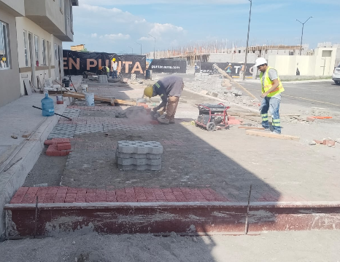
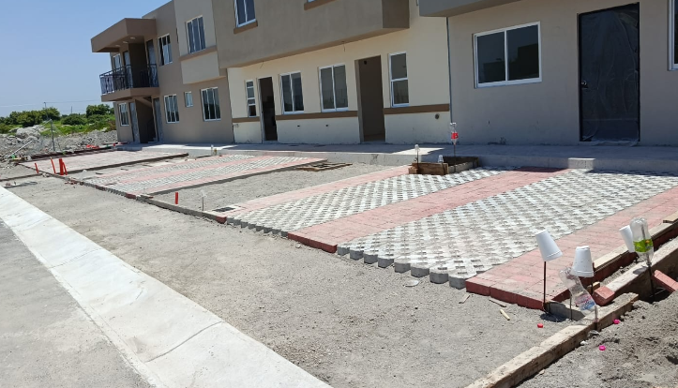
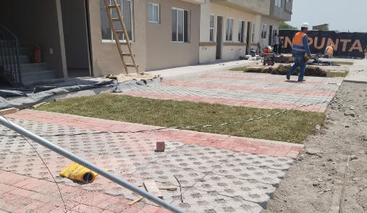

SE REALIZAN ACTIVIDADES DE COLOCACION DE ADOCRETO Y ADOPASTO EN CAJONES DE ESTACIONAMIENTO DE CASAS MUESTRA

CONTRATISTA |  |  |  | JEFE DE URBANIZACIÓN |  |  |  |  |  |  | GERENTE TECNICO
GRUPO ROFORB S DE RL DE CV |  |  |  | ARQ. VERÓNICA ITZEL GARCIA SILVA |  |  |  |  |  |  | ING. ANDRES GONZALEZ RODRIGUEZ

CLAVE | PARTIDA | CLAVE | SUBPARTIDA |  |  |  |  | ACTIVIDADES
5 | CASAS MUESTRA | 10 | ESTACIONAMIENTO

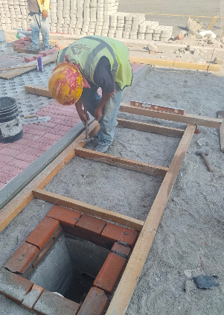
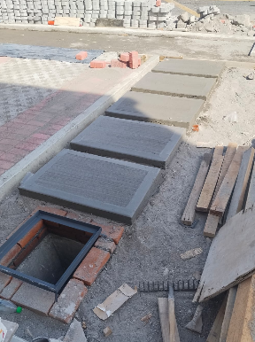
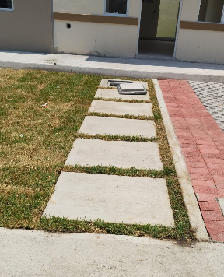

SE REALIZAN ACTIVIDADES DE CONSTRUCCION DE HUELLAS DE CONCRETO EN CASAS MUESTRA

CONTRATISTA |  |  |  | JEFE DE URBANIZACIÓN |  |  |  |  |  |  | GERENTE TECNICO
GRUPO ROFORB S DE RL DE CV |  |  |  | ARQ. VERÓNICA ITZEL GARCIA SILVA |  |  |  |  |  |  | ING. ANDRES GONZALEZ RODRIGUEZ
CLAVE | PARTIDA | CLAVE | SUBPARTIDA |  |  |  |  | ACTIVIDADES
5 | CASAS MUESTRA | 10 | ESTACIONAMIENTO

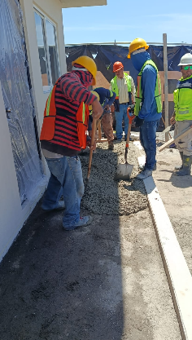
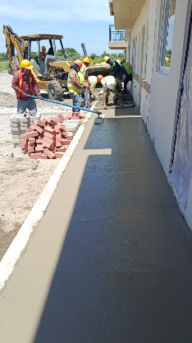
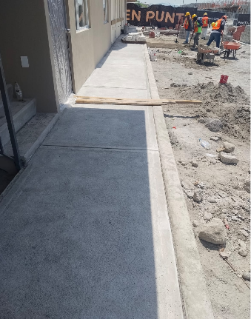

SE REALIZAN ACTIVIDADES DE CONSTRUCCION DE BANQUETA EN AREA DE CASAS MUESTRA

CONTRATISTA |  |  |  | JEFE DE URBANIZACIÓN |  |  |  |  |  |  | GERENTE TECNICO
GRUPO ROFORB S DE RL DE CV |  |  |  | ARQ. VERÓNICA ITZEL GARCIA SILVA |  |  |  |  |  |  | ING. ANDRES GONZALEZ RODRIGUEZ

